Оценка проекта
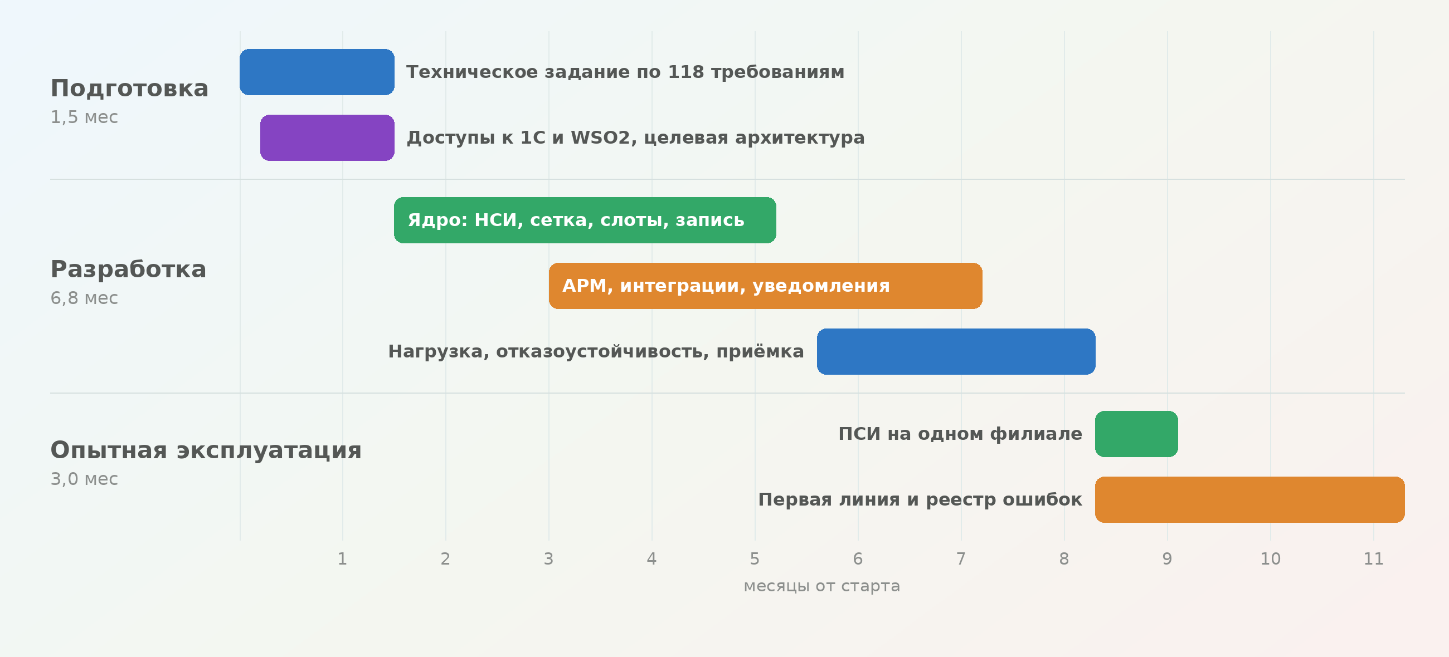
Компонент | Сумма, ₽
Разработка + резерв | 14,586,880
AI‑OPEX (Claude Opus + MiniMax) | 1,440,773
подытог | 16,027,653
НДС 5% | 801,383
ИТОГО проект MUST HAVE, руб | 16,829,035

Объём: 118 требований ФТ, целевая архитектура CQRS, 46 клиник, 5442 врача.
Не входит: миграция с 1С, аттестация ИСПДн, инфраструктура, лист ожидания, история лечения. См. лист «Не входит в объём».
Срок по договору: 11,3 месяца — подготовка 1,5, разработка 6,8, опытная эксплуатация 3,0.
Команда: 5 фуллстек-билдеров, 1 инженер внедрения, руководитель проекта на половине ставки.

